상품제안서
캔버스 포켓 서류가방 | 상품코드: S16140

 |  |  |  |  |  |  | 02-713-8555 | www.synergygift.co.kr
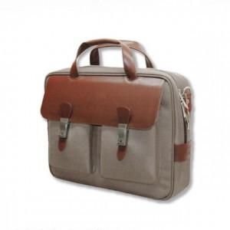

【상세/제작정보】 | <p>*인쇄 별도문의 바랍니다*</p>

【인쇄/포장옵션】 | / 포장불가능

【공급단가】 | 수량 | 20~ | 50~ | 100~ | 300~ | 500~
*VAT별도 | 단가 | 54,000원 | 52,000원 | 50,000원 | 48,000원 | 46,800원

【상품 URL】 | https://www.synergygift.co.kr:443/src/goods_detail.php?gdno=18121

